2024_04_data
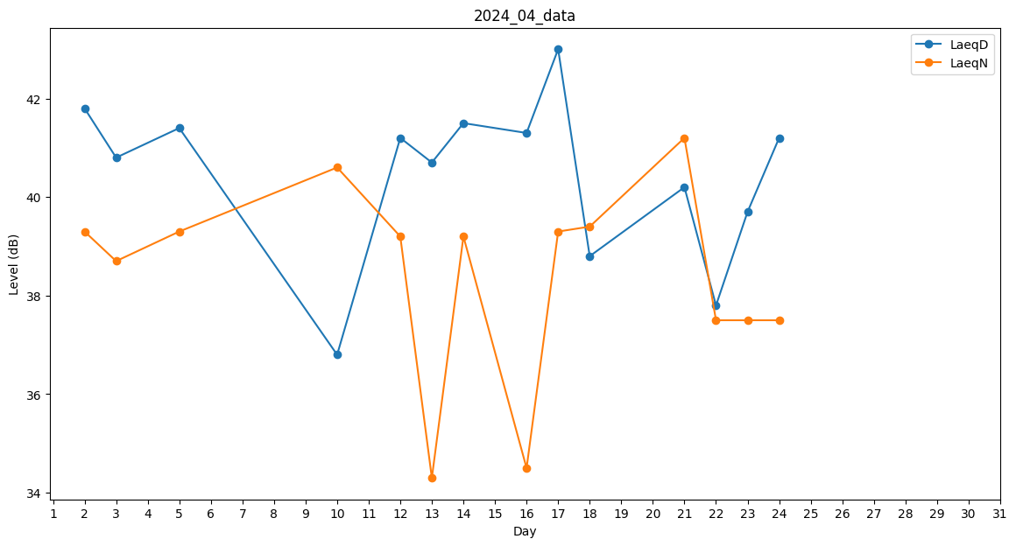
Day | LaeqD | LaeqN
1 | 0 | 29.2
2 | 41.8 | 39.3
3 | 40.8 | 38.7
4 | 0 | 0
5 | 41.4 | 39.3
6 | 37.4 | 0
7 | 0 | 0
8 | 38.7 | 0
9 | 0 | 0
10 | 36.8 | 40.6
11 | 40.4 | 0
12 | 41.2 | 39.2
13 | 40.7 | 34.3
14 | 41.5 | 39.2
15 | 40.5 | 0
16 | 41.3 | 34.5
17 | 43 | 39.3
18 | 38.8 | 39.4
19 | 41.6 | 0
20 | 39.8 | 0
21 | 40.2 | 41.2
22 | 37.8 | 37.5
23 | 39.7 | 37.5
24 | 41.2 | 37.5
25 | 42.3 | 0
26 | 0 | 0
27 | 0 | 0
28 | 0 | 0
29 | 0 | 0
30 | 0 | 0

